Presentación
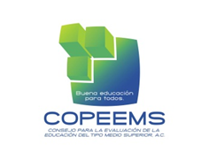 Anexo 2. Ejemplos de rúbricas para evaluación. En el ámbito de la educación son abundantes las referencias bibliográficas sobre los instrumentos de evaluación. En el contexto de la RIEMS, el objetivo de la aplicación de estos instrumentos es conocer el avance y desarrollo de las competencias genéricas. Los instrumentos pueden ser muy variados e incluyen distintos tipos de actividades que deben realizar los estudiantes en clases teóricas, prácticas de laboratorio, investigaciones documentales, uso de las TIC u otras. Se puede decir que los instrumentos son adecuados para recoger la información que se requiere en función de las características del aprendizaje que se pretende evaluar y de las condiciones y momentos en que se podrán aplicar. La selección de un tipo u otro dependerá de los objetivos y contenidos que se pretenden verificar. Cabe destacar que un solo instrumento no podrá cubrir todas las necesidades de evaluación. El material que a continuación se presenta constituye un conjunto de alternativas ilustrativas mas no exhaustivas de los instrumentos que se pueden ser utilizados en la evaluación de las competencias genéricas.

